Sheet1
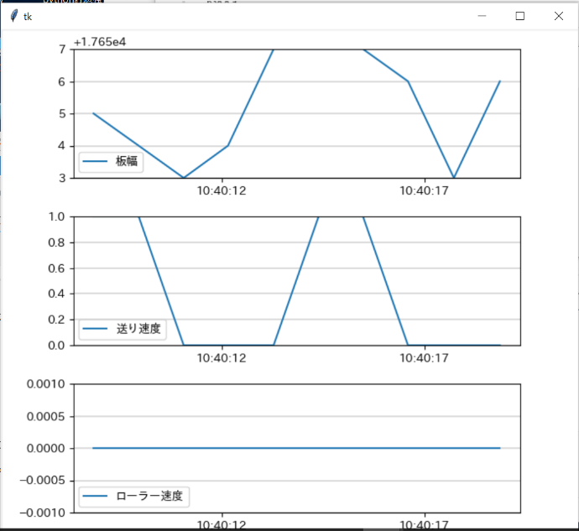
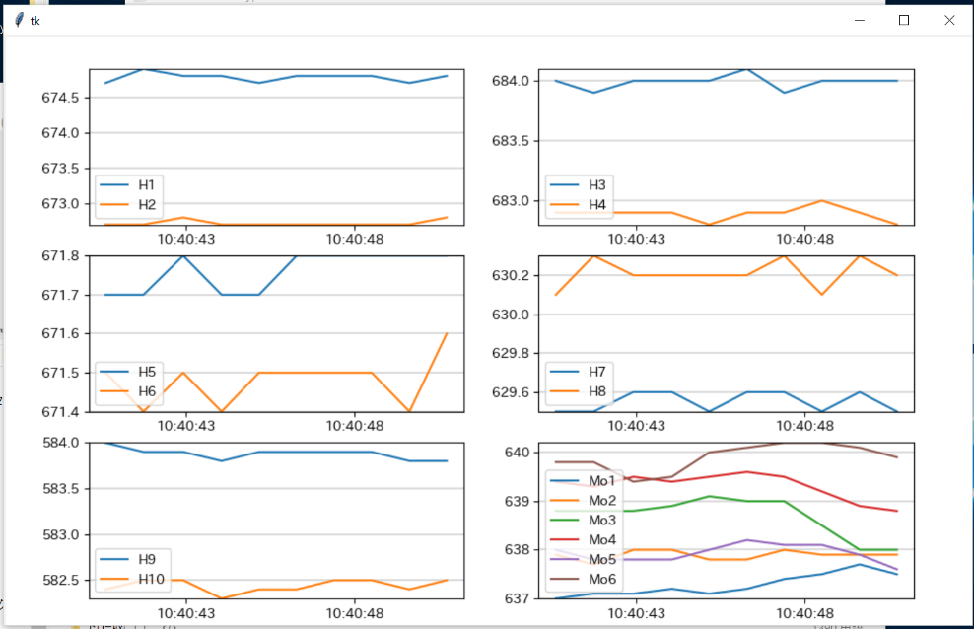
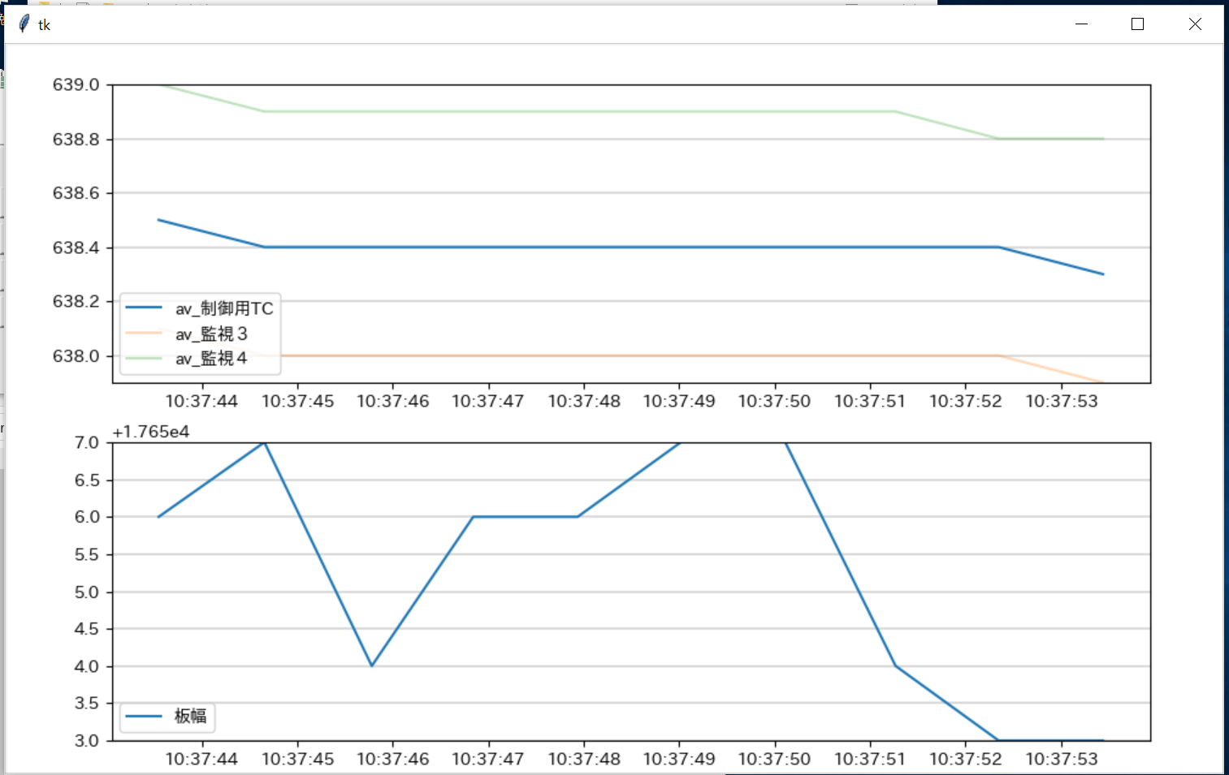
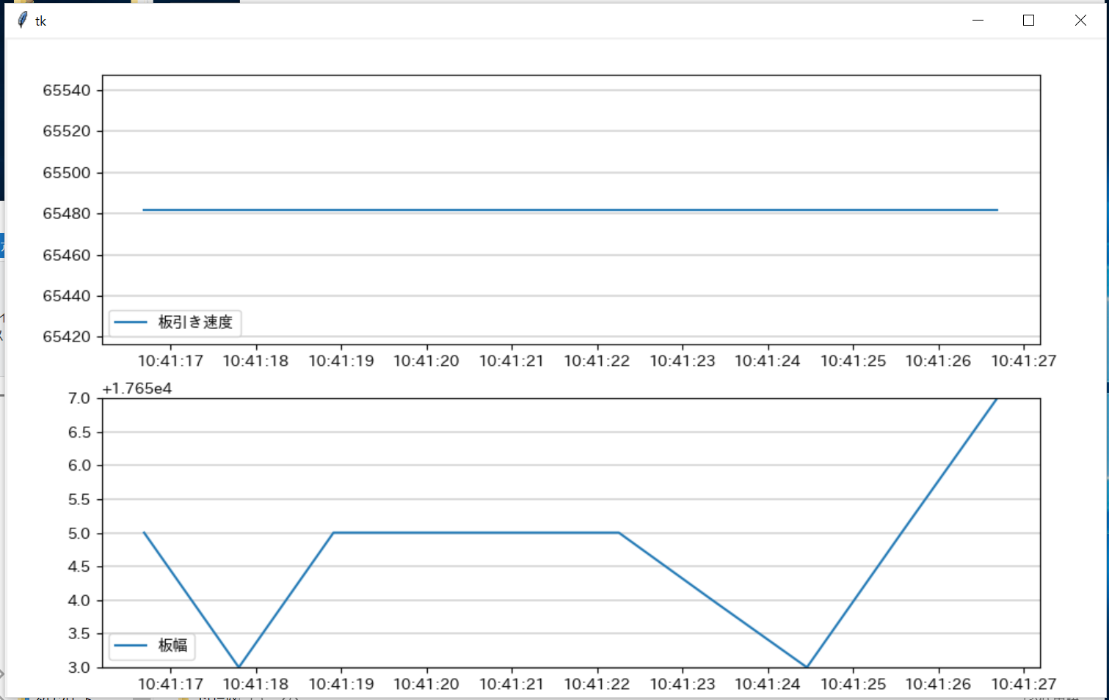
 |  |  | IP | 送り | 192.168.0.1
 |  |  |  | バイナリー
 |  |  |  | ヒーター | 192.168.0.2
 |  |  |  | アスキー

 |  |  | 1 | PC | ※アナログ必要
 |  |  | 2 | プロコン

6号機現状 |  |  | 3号機 | デバイス番号 | bit | 単位 | IP
1 | 時間 | 1 | time
2 | 板幅 | 2 | gaikei_value | D5310 | 32 | 0.001 | 192.168.0.1
3 | 送り速度 | 3 | naikei_value | D5312 | 32 | 0.001 | 192.168.0.1
4 | 送り位置 |  | ポンプ出力値
5 | ローラー速度 | 4 | okuri_belocity | D5300 | 32 | 0.01mm/min | 192.168.0.1
6 | 制御用TC | 5 | hiki_belocity | D5302 | 32 | 0.01mm/min | 192.168.0.1
7 | H1
8 | H1出力 | 6 | H1PV | D5106 | 16
9 | H2 | 7 | H2PV | D5116 | 16
10 | H2出力 | 8 | H3PV | D5126 | 16
11 | H3 | 9 | H4-1PV | D5136 | 16
12 | H3出力 | 10 | H4-2PV | D5146 | 16
13 | H4 | 11 | H4-3PV | D5156 | 16
14 | H4出力 | 12 | H4-4PV | D5166 | 16
15 | H5 | 13 | H5PV | D5176 | 16
16 | H5出力 | 14 | H6PV | D5186 | 16
17 | H6 | 15 | H7PV | D5196 | 16
18 | H6出力 | 16 | H1MV | D5102 | 16
19 | H7 | 17 | H2MV | D5112 | 16
20 | H7出力 | 18 | H3MV | D5122 | 16
21 | H8 | 19 | H4-1MV | D5132 | 16
22 | H8出力 | 20 | H4-2MV | D5142 | 16
23 | H9 | 21 | H4-3MV | D5152 | 16
24 | H9出力 | 22 | H4-4MV | D5162 | 16
25 | H10 | 23 | H5MV | D5172 | 16
26 | H10出力 | 24 | H6MV | D5182 | 16
27 | 監視１ | 25 | H7MV | D5192 | 16
28 | 監視２ | 26 | roshinkann_PV1 | D5206 | 16
29 | 監視３ | 27 | roshinkann_PV2 | D5216 | 16
30 | 監視４ | 28 | roshinkann_PV3 | D5226 | 16
31 | 監視５ | 29 | roshinkann_PV4 | D5236 | 16
32 | 監視６ | 30 | roshinkann_PV5 | D5246 | 16
33 | av_制御用TC | 31 | roshinkann_PV6 | D5256 | 16
34 | av_H1 | 32 | roshinkann_PV7 | D5266 | 16
35 | av_H2 | 33 | roshinkann_PV8 | D5276 | 16
36 | av_H3 | 34 | roshinkann_PV9 | D5286 | 16
37 | av_H4 | 35 | roshinkann_PV10 | D5296 | 16
38 | av_H5
39 | av_H6 |  | av_H1
40 | av_H7 |  | av_H2
41 | av_H8 |  | av_H3
42 | av_H9 |  | av_H4
43 | av_H10 |  | av_H5
44 | av_監視１ |  | av_H6
45 | av_監視２ |  | av_H7
46 | av_監視３ |  | av_H8
47 | av_監視４ |  | av_H9
48 | av_監視５ |  | av_H10
49 | av_監視６ |  | av_監視１
 |  |  | av_監視２
 |  |  | av_監視３
 |  |  | av_監視４
 |  |  | av_監視５
 |  |  | av_監視６
 |  |  | av_監視７
 |  |  | av_監視８
 |  |  | av_監視９
 |  |  | av_監視１０

